Login VPT
B1 | Tải Flash | Vào Google search: flash player projector -> trang đầu -> show all files -> flashplayer_32_sa.exe -> tải về đổi tên thành Flash (phần này nên gắn link luôn thì hợp lý)
B2 | Login VPT trên web | Login game -> chọn server
B3 | Tạo link flash | Ấn f12 -> mở mũi tên thứ 4 -> tìm userFinal và passFinal -> copy dán vào mẫu link flash
 |  | Mẫu link flash: https://s3-vuaphapthuat.goplay.vn/s/sA/GameLoader.swf?user=X&pass=Y&version=0.9.9a33.387&isExpand=true
 |  | Trong đó A là server bạn chơi (6, 12, 32, 44, 45,...), X là userFinal, Y là passFinal
 |  | VD: userFinal="dcmcuocdoi@goid" và passFinal="fsk766jDjhdvsJ98Dnnd76Dvv" bạn chơi s32
 |  | Ta có link được tạo: https://s3-vuaphapthuat.goplay.vn/s/s32/GameLoader.swf?user=dcmcuocdoi@goid&pass=fsk766jDjhdvsJ98Dnnd76Dvv&version=0.9.9a33.387&isExpand=true
B4 | Tạo login nhanh | Tạo 1 thư mục folder -> mở folder -> chuột phải -> new -> Text Document -> mở file vừa tạo gõ start Flash "link" -> đóng file, copy flash player tải về vào folder vừa tạo
 |  | Trong đó link là link flash vừa tạo ở B3 -> chuột phải vào file text -> Rename -> đổi tên file thành .bat
 |  | VD: DanhY s32.bat
 |  | Cách khác: Chuột phải chọn Create Shortcut Chuột phải vào shortcut vừa tạo và paste link vào cuối ở Target, ngăn cách bằng dấu cách
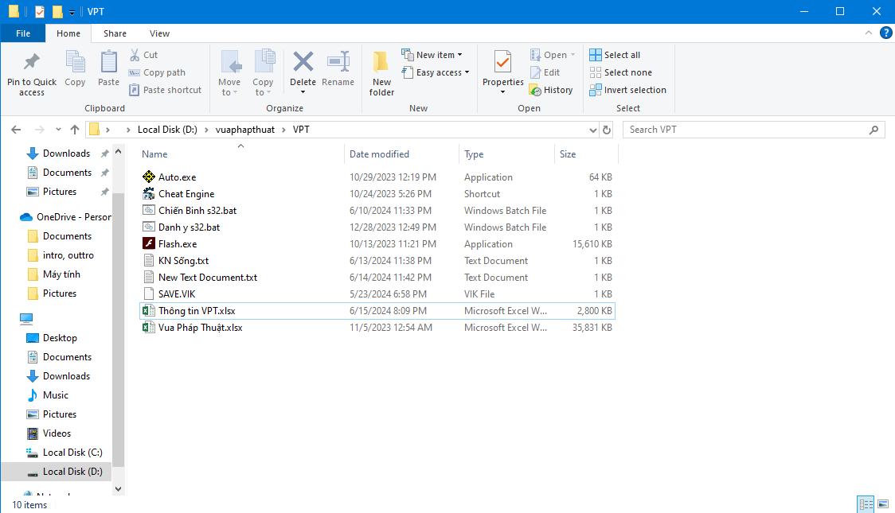
 | Thành quả

Hoạt động hàng ngày
Mục tiêu

Kiếm đủ 600 năng nổ đổi kim phiếu | Ấn vào "Cách chơi -> Độ năng nổ" để check các hoạt động cần làm | Đổi điểm năng nổ tại Bàng Bối Thành -> Thương hội trưởng Bàng Bối
Hoàn thành các hoạt động trên thanh hoạt động để kiếm EXP và các tài nguyên

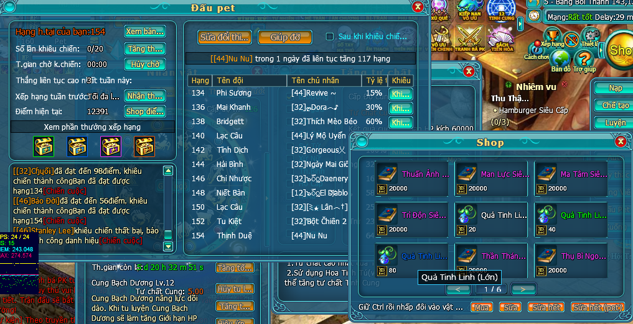

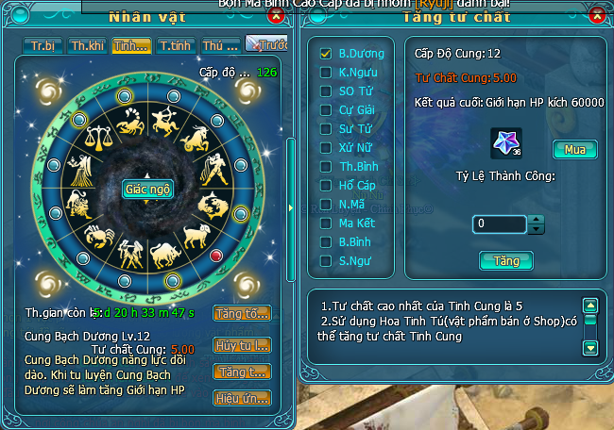
Dùng kim phiếu đổi được để nâng tư chất tinh cung, mua ép pet để tham gia đấu pet kiếm điểm đổi sách kỹ năng pet

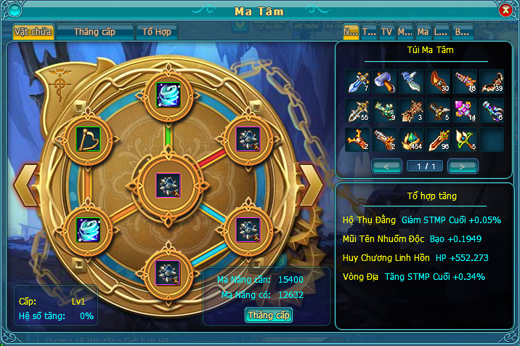
Làm hết hoạt động có thể farm quái kiếm ma tâm để up bảng ma tâm

Khảo quan
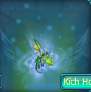

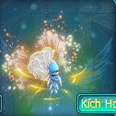
 | Nội dung | Tinh linh được mở khóa
1.Mỗi ngày đều xuất hiện 1 Khảo Quan Thần Bí, đánh bại Khảo Quan Thần Bí sẽ nhận được Khảo Quyển, dùng để tham gia thi đấu nhận Chứng Chỉ【Khóa】, khi có đủ 1 lượng Chứng Chỉ sẽ có được một số thuộc tính và Tiểu Tinh Linh. 2.Các lọa thuộc tính: Nhập môn: + 10000 HP Thuần thục: + 10000 HP,+ 3000 phòng ngự Siêu phàm: +10000 HP,+ 3000 tấn công,+3000 phòng ngự, +100 tốc độ. Các thuộc tính không cộng dồn. 3.ZGhi chú: ▶Khảo Quan Thần Bí mỗi ngày chỉ xuất hiện 1 lần trên các kênh ngẫu nhiên. ▶Khảo Quan Thần Bí xuất hiện ở: Hư Không Mạc, Ngọc Phong Lâm, Thạch Kỳ Địa, Linh Lan ,Thánh Ước Địa, Chỉ Phong Cốc, Tuyết Lâm, Phục Ma Cốc, Hộ Chi Địa, Trầm Thụy Lâm. ▶Khảo Quyển【Không khóa】có thể giao dịch. ▶Chỉ người dùng Khảo Quyển mới triệu hồi được BOSS khiêu chiến (Nếu trong nhóm, người triệu hồi là đội trưởng). ▶BOSS xuất hiện trong 60 phút, khi đã biến mất thì sẽ không hiện lại. |  |  | U Minh Độc Phượng

